Hauswirtschaft_d
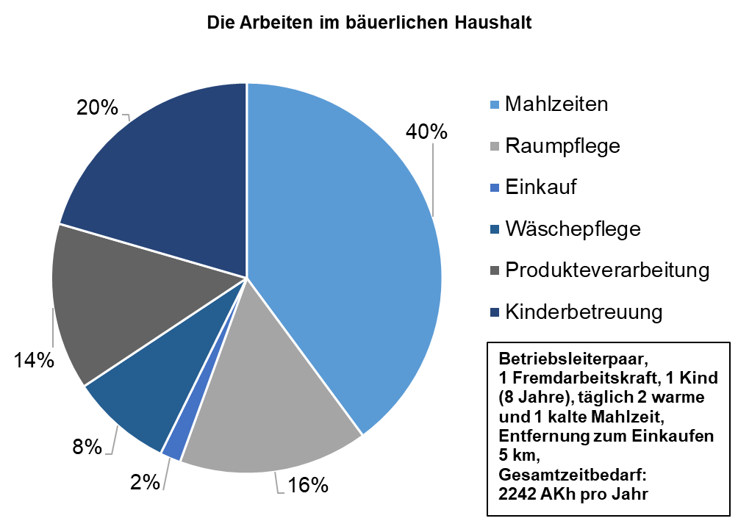
Die Arbeiten im bäuerlichen Haushalt
Bereich | Akh/Jahr
Mahlzeiten | 894.4
Raumpflege | 351
Einkauf | 38.6
Wäschepflege | 188.3
Produkteverarbeitung | 310
Kinderbetreuung | 459.7
Gesamt | 2242

Relative Verteilung des Arbeitszeitbedarfs für die Hauswirtschaft einschl. Kinderbetreuung, Fallbeispiel
Betriebsleiterpaar, 1 Fremdarbeitskraft, 1 Kind (8 Jahre), täglich 2 warme und 1 kalte Mahlzeit, Entfernung zum Einkaufen 5 km, Gesamtzeitbedarf: 2242 AKh pro Jahr
Quelle: Agroscope

